상품제안서
쌤소나이트 MORGAN 명함지갑 | 상품코드: F15015

 |  |  |  |  |  |  | 02-412-0044 | www.easy1.co.kr
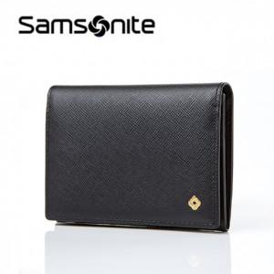

【상세/제작정보】 | 스크래치에 강한 사피아노 소가죽 소재의 명함지갑

【인쇄/포장옵션】 | / 포장불가능

【공급단가】 | 수량 | 30~ | 50~ | 100~ | 300~ | 500~
*VAT별도 | 단가 | 52,150원 | 50,220원 | 48,290원 | 46,360원 | 45,200원

【상품 URL】 | http://www.easy1.co.kr/src/goods_detail.php?gdno=15015

